技能中心模型技术需求
序号 | 设备名称 | 用途 | 采购数量 | 技术参数 | 参考图片 | 品牌型号 | 单价（元） | 总价（元）
1 | 腔镜缝合打结训练模块 | 缝合、打结、吻合技能专项训练 | 20 个 | 3D立体仿真结构，高度仿真材料制造，模拟人体组织及立体伤口类型提供多种不同难度的练习，是缝合打结训练的好帮手，肠缝合模块 真实模拟实物训练更逼真 操作舒适，携带方便 内设保护网，训练更耐用 食品级硅胶 ，用于肠缝合训练
2 | 腔镜教学摄像系统（带湿箱） | 腹腔镜训练箱用于模拟腹腔操作，提升医生微创技能。 | 1个 | 仿生型操作箱：仿生胸腹部训练箱，13个操作入路1个 单孔训练通道：单孔训练通道可置入穿刺套管，即可多孔训练，也支持单孔训练1个 30度光学腹腔镜：光学腹腔镜,30度视向角，直径10mm,工作长度330mm 1根 摄像手柄：HD-SDI接口，Sony 1/1.8 CMOS,带一键白平衡，8倍缩放1个 光学卡口：F28光学卡口1个 冷光源摄像录像一体机：2K摄像主机，带录像功能，内置80瓦冷光源（3合1主机）1个 光学导光束：光学导光束，2米1根 24寸显示器：屏幕分辨率1920*1080，支持上下左右旋转1台 电动升降台车：电动升降，带10个器械插槽，带两个收纳抽屉，带电源管理1台 重复性训练器械：持针器，弯分离钳，抓钳，剪刀(每样各1把 )1套 基础训练模块：派送模块，梅花桩模块，凌波微步模块1套 缝合吻合模块：3D缝合模块，肌瘤剔除模块，立体缝合模块，阴道断端缝合模块，切口缝合模块，胃模块，空肠吻合模块（三种尺寸空肠），胰腺模块，尿道膀胱吻合模块1套 穿刺套管：5mm，2个 置物架：固定训练模型、动物内脏等1个 | 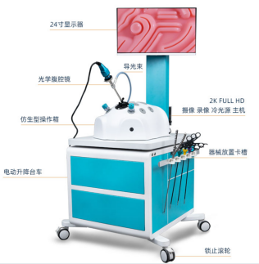
3 | 显微镜 | 用于精细操作，提升精准度，适用于医疗、科研等领域。 | 6套 | 双目双臂7-45倍手术练习 | 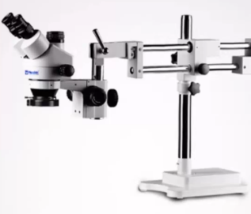
4 | 手臂模型1 | 静脉穿刺、静脉注射、 | 1套 | 1.模型仿真模拟正常人体右前臂，可进行180°旋转，模型腕部模拟正常成人关节运动，可根据需要更换体位，便于配合穿刺操作。 2.模型具有完整的上肢静脉血管系统，包括头静脉、贵要静脉、肘正中静脉、前臂正中静脉和手背静脉网等。 3.模型各处模拟静脉以正确进针角度及深度进针，穿刺成功后均可见回血，并可进行多项静脉穿刺相关操作，包括静脉采血、抽血、静脉给药和静脉输液。 4.▲带有血液循环装置，支持内置锂电池充电，支持快速清洗排空。模型可电子检测结扎止血带操作，止血带未结扎或或位置不正确，穿刺无回血；正确结扎止血带后可见血管隆起，手背静脉可弯曲，绷紧皮肤，穿刺成功有回血。松开止血带后可以进行连续输液并且可调节滴速，不松开止血带无法输进液体。 5.可连接输液袋进行静脉输液操作，滴速可调整（0-60滴/分）。 ▲模型手背处为可更换的的穿刺模块，耗材更换方便，便于进行反复训练，提高穿刺技术。 | 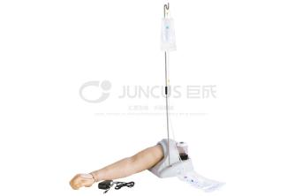
5 | 手臂模型2 | 动脉穿刺、皮内注射 | 1套 | 1. 产品为成年男性前臂模型，外形美观，皮肤弹性好，仿真度高。 2. 解剖结构准确，体表可明显触及桡骨茎突。 3. 可触及桡动脉搏动，便于穿刺定位。 4. 穿透桡动脉血管壁后有落空感。 5. 穿刺成功后，有模拟动脉血随动脉搏动进入针管。 ▲6. 穿刺操作过程中，有穿刺过深及位置错误检测。 7. 采用独特的设计方法，延长了模型的使用寿命，避免了漏液现象。 ▲8. 可通过扫描二维码下载手机app软件【桡动脉穿刺训练系统】，有丰富的解剖及操作教学。主要包括如下视频及教学内容：血气分析的目的、操作前准备、操作步骤、操作后处理、注意事项；动脉注射的目的、操作前准备、操作步骤（体位及穿刺点、消毒、二次核对等）、操作后处理、注意事项等。
6 | 肌肉注射模块 | 肌肉注射等 | 4套 | 1. 成人仿真臀部，材质柔韧、耐针刺，外观真实、皮肤纹理清晰可见。 2. 体表标志明显可触及。 3. 左侧展示了臀部肌肉和神经、血管的走行。 4. 右侧可进行三种肌肉注射方法的训练：臀大肌、臀中肌、臀小肌。 | 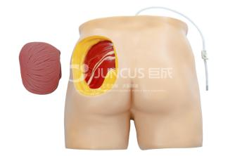
7 | 高级生命支持仿真模型 | CPR、除颤及综合应急技能培训 | 1套 | 该系统以高级生命支持仿真SP教学机器人为中心，结合相关外部设备，按照病情转归的全流程设计了一般状态设置、体格检查设置、病情状态演变设置、诊疗操作反馈设置等功能，内置结构化课程设计模板，可编导案例式模拟课程。系统涵盖《住院医师规范化培训内容与标准》中涉及到基础生命支持与高级生命支持及相关操作的技能与病种。结合配套的模拟课程体系，还原临床疾病通过相应诊疗操作（操作内容包括心肺复苏、电除颤、电复律、氧疗、穿刺、给药等）引起的病情转归变化，为临床医学建立一种没有医疗安全风险、可反复实践训练的临床实践模拟教学环境与条件。 一、产品组成 须包括高级生命支持仿真SP教学机器人、教学应用系统、床旁设备（模拟监护除颤一体机等）。 二.系统案例配置 系统须内置≥19个案例，涵盖的病种和技能包括：心脏骤停、急性冠脉综合征、严重心律失常、休克、溺水、气胸、心肺复苏、电除颤、电复律、气管插管术、氧疗、胸腔穿刺术等。 三、教学应用系统功能： 1.具有扫码快速连接模拟人的功能。 2.使用模式下，系统须具有以下功能： 2.1具有分类筛选功能，可快速定位课程进行教学训练。 2.2 能够独立运行已下载的课程，并可快速导入。 2.3 可选择案例任意阶段开始运行，并支持重复执行任意阶段。 2.4 可查看“课程计划”生成的教学方案及预置的相关附件资源 2.5可预览阶段、任务下相关的附件信息。 2.6 支持查看任意阶段下的病情设置详情及跳转条件设置详情，并可查看任务内的模拟人自动检测项及引起的参数变化信息。 2.7 须具有自动和手动两种模式： 自动模式下系统自动识别操作内容及质量，自动完成阶段跳转及模拟人参数变化； 手动模式下可由教师主观确认操作任务是否完成，并进行阶段跳转及模拟人参数变化。 2.8须具有对模拟人实时控制功能，可实时控制模拟人的状态变化和生命体征参数，各项数据与模拟人当前状态保持同步。 ▲3 系统须具有实时抓拍和录像功能，可抓拍模拟演练过程中学员的操作情况。 4支持无纸化评分，可使用案例中自带的评分表在PAD进行实时评分，提交后可保存到本地目录。 四、仿真SP教学机器人参数 1、外观结构参数： 1.1仿真机器人为成年男性全身患者，身高≥170cm，身体内部须包裹人体骨骼结构，能够触及全身各部位骨性标志，可满足《临床诊疗技能操作规范》要求。 ▲1.2仿真机器人体表须柔软皮肤覆盖，肢体屈膝、屈肘所产生的接触应力（挤压力）不会因挤压力伤及操作者，胸部皮肤无任何外设标记点，需要医师自主判断ECG连接、电除颤、穿刺等位置。 1.3仿真机器人须具有逼真的眼、耳、鼻、逼真的口腔（牙齿、舌、悬雍垂）及逼真的气道（会厌、声门、气管）和食道。颈部具有准确的解剖结构，可触及甲状软骨、环状软骨、环甲膜和气管等。 2、仿真机器人生命状态参数： 2.1 须表现病症反应及情绪变化，如：呻吟、痛苦、呼救、呕吐、声音嘶哑、咳嗽等； 2.2 可模拟心脏骤停患者所表现出濒死叹息样呼吸，可在表现相应的呼吸运动时同步发出叹息声。 2.3 系统可虚拟表现抽搐、口吐白沫、面色苍白、出汗、甲床红润、甲床紫绀等体征。 3. 仿真机器人生命体征参数： 3.1 仿真机器人支持额头、左右腋下等多处体温测量，体温变化可实时设置，设置范围可调整。 3.2 仿真机器人可触及双侧颈动脉，桡动脉搏动，可进行脉率测量及设置，设置范围可调整。 3.3 仿真机器人可进行心率测量并可设置，设置范围可调整。 ▲3.4 仿真机器人可智能生成心电信号，支持12导联心电图检查并可自动诊断，电极片可直接粘贴胸部皮肤上，支持心电图机自动诊断。 3.5 仿真机器人可使用模拟除颤监护一体机进行呼吸监测，并同步显示呼吸波形。可设置正常或异常呼吸，呼吸频率可设置，具有库斯莫尔、潮式呼吸、濒死叹息样等≥6种呼吸波形。 3.6仿真机器人可支持电子血压计等血压测量。可分别设置有创动脉血压、无创动脉血压。 3.7 仿真机器人可支持多手指进行血氧监测，可实时监测变化，可进行血氧数值设置。 3.8 仿真机器人可支持测量中心静脉压并可设置，设置范围可调整。 3.9 仿真机器人可支持测量呼气末二氧化碳分压并可设置，设置范围可调整。 3.10 仿真机器人瞳孔具有散大、缩小不同的动态变化，可使用瞳孔笔测量瞳孔直径。可表现直接、间接对光反射，具有监测反馈记录，支持设置瞳孔反射的动态反应，包括但不限于灵敏、迟钝、消失等。 3.11 可虚拟表现口唇红润、紫绀等体征。 3.12 可进行胸部视诊检查，可设置正常或异常呼吸（包括呼吸频率、呼吸幅度、呼吸节律），可虚拟表现濒死叹息样呼吸等体征。 3.13 系统具有胸部听诊音预览功能，仿真机器人具有至少3个心脏瓣膜听诊部位（心尖、心中间、心底），内置包括但不限于心房颤动、左心衰等至少44种心音听诊预设病例。 3.14 仿真机器 | 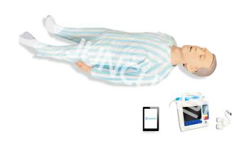
8 | 多功能综合护理模拟人（男性、女性） | 吸痰（经口或经气切处）、口腔护理、静脉穿刺、温水擦浴、搬运、导尿等多项护理操作 | 1套 | 一、全功能护理仿真标准化病人 1、具有高度灵活的关节，头部（前倾、后仰、开举下颌）；颈部（旋前、旋后、前屈、后伸）；躯干（旋前、旋后、前屈、后伸）；四肢（旋前、旋后、展收、屈伸、旋内、旋外；髋关节的内收、外展；腕关节和踝关节的屈伸、展收），可实现各种体位的摆放。 2、具有完全仿真的头颈部，面部材质柔软、手感真实；逼真的口腔（牙齿、舌、悬雍垂），逼真的气道（会厌、声门、喉、杓状软骨、声带、气管）和食道，连接胸腔内仿真的肺和胃。 3、可进行经口气管插管的操作；鼻胃管插管/洗胃、鼻饲法的操作；经口、鼻、气管造口吸痰法的操作；吸氧法的操作；气管切开术后护理。 4、可进行脸部护理、头发护理、口腔护理、假牙清洁护理。 5、模拟瞳孔一侧正常一侧散大的观察对比。 6、可进行胸、腹部引流术后护理；回肠造口术后护理、结肠造口术后护理；乳腺癌切除术后护理；乳房检查和乳房护理。 7、具有质感高度逼真的（男/女）会阴，材质的拉伸率和抗撕裂强度极高，可进行（男/女）导尿术的操作、留置导尿及护理、灌肠术的操作、阴道护理，可使用阴道窥器。 8、可进行臀部肌肉注射、臀部压疮护理，配全套四个阶段压疮护理模块。 二、静脉通道 1、完整的上肢和下肢足部静脉血管系统，可进行静脉输液、采血和注射给药。 2、配血液循环加压装置，可模拟静脉血管充盈，静脉穿刺有明显回血，静脉血循环流动，可逼真的完成静脉输液，输液滴数可控制，可使用输液泵或注射泵。 3、配有上臂肌肉注射模块，可进行上臂肌肉注射。 三、血压测量 1、成人仿真手臂，用真实血压计进行无创血压的测量，具有korotkoff Gap音。 2、可预置、设定血压值，设定的血压值可精确到1毫米汞柱。 3、脉搏频率和音量大小可控制。 4、显示收缩压、舒张压、心率数值，并有模拟汞柱动态显示。 四、创伤护理模块套装 可进行消毒、换药、包扎、止血等护理操作。 护理模块套装包括：腹部切口缝合；腹部切口引流；腹部锐器伤口；暴露脏器的腹部伤口；带造瘘口的腹部；臀部压疮（套件）；小腿残肢；下肢静脉曲张；糖尿病足；大腿手术伤口；大腿外伤化脓；大腿锐器伤。
9 | 心肺复苏模拟人 | 心肺复苏培训 | 4套 | 本系统包括高仿真的心肺复苏半身模拟人及平板端软件。本产品可完成胸外按压、开放气道、人工通气等操作，并且带有心肺复苏反馈装置，实时记录使用者的操作信息，帮助用户更好的学习和训练心肺复苏的实践技能。 本系统软件包含心肺复苏训练和考核。使用方便、灵活，稳定性高。教师可按照自己的思路对学生进行训练和考核。 (1) 模型为成年男性半身模拟人，皮肤为新型高分子材料，柔软富有弹性，触感真实，模拟人形态逼真，体表标志明显，可触摸到胸骨、剑突。 ▲(2) 模拟正常人体骨骼结构，吹气时胸廓起伏明显，按压手感真实。内部为仿真模拟完整正常人体骨胳结构，按压时胸廓运动模拟人体骨胳运动方式，能够模拟出按压时的胸廓结构变化、按压手感真实；胸外按压有肋骨弯曲、胸骨下陷的真实表现，能体会胸外按压的作用力与反作用力，体内无潮气袋，胸廓按压机械寿命大于等于120万次以上（提供国家认可的第三方检测机构出具的检测证明文件）。 (3)可进行清理口腔异物练习，使用仰头举颌等手法对模拟人进行气道开放，可显示模拟人的气道是否开放，口腔是否有异物。 ▲(4)可进行胸外按压操作，可监测按压位置、按压过浅、按压过深、按压中断、回弹不到位、按压放松比、按压频率。可进行设备连接设置、按压深度设置、界面功能设置、判断设置等。可设置按压操作表现形式，可选择柱状图或折线图。按压时操作动画中会同步显示循环血流方向。 ▲(5) 可进行人工通气，可设置口对口人工呼吸或球囊面罩通气，软件配合不同的通气方式进行统计和同步动画展示。软件可检测气道未开放、鼻孔漏气、通气时间短等信息。 (6)软件界面上显示用户操作的正确按压通气比。 （7）可以对所有按压吹气的错误进行扣分设置，训练考核结束时，系统自动根据扣分设置进行评分。 (8)软件内置两种心肺复苏操作标准，用户可在设置中自行选择国际标准或者自定义标准。 ▲(9)模拟人在抢救前或抢救不成功时无颈动脉搏动，当抢救成功后模拟人有颈动脉搏动及自主呼吸。 (10)本系统配有平板端软件不仅能进行训练，还可进行考核，考核结束后，可查看并打印操作者的详细操作信息，具有记忆回放功能，适用于相关技能大赛。 (11)在教学模块可以对心肺复苏进行理论知识教学，具有心肺复苏的基本知识、心肺复苏的操作要领等内容。 (12)在训练和考核的“行为评估”模块中教师可以对学生的操作进行评分。 ▲(13)在训练和考核的“遥控器”模块中教师可以在操作过程中随时控制模拟人状态，满足教师更丰富的训练场景。 ▲(14)在训练和考核的“心电图”模块中可以模拟每一次对模拟人按压时对心电图的影响，模拟人救活后，心电图变为自主心跳的心电图。 (15)模型配套锂电池，可适用于无外接电源的情况下直接使用。 | 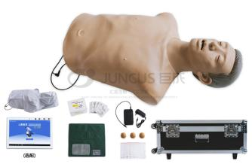
10 | 气管插管模型 | 气管插管培训 | 4套 | 产品简介：气管插管仿生标准化病人是一款用于气管插管训练的仿真模型。模拟人皮肤及软组织的材质环保耐用、弹性好、触感真实，具有解剖标志准确、形态逼真、外形美观等特点，可进行经口腔气管插管技术的教学演示和操作训练；适用于医护院校的学生，初级临床医护人员、各类现场急救人员培训。 1. 模型仿真模拟成年男性上半身，仰卧位，嘴可张开，可使用仰头抬颌等手法进行气道开放； 2. 模型五官比例协调，口腔内牙齿、舌、会厌、声门各部分解剖结构准确； 3. 插管前，可识别面罩给氧，并随球囊加压表现胸廓起伏； 4. 可检测喉镜操作时，是否以牙齿为支点，有牙齿受力报警功能； 5. 正常成年男性气管插管深度约22-24cm，正确插管后，通气时模拟人可自主表现胸廓起伏； 6. 能够检测插管是否误入食道，如气管插管误入食道，食道错误指示灯亮； 7. 能够检测插管深度是否正确，如气管插插入过深，过深指示灯亮，此时如果球囊通气，模拟人会表现单侧胸廓起伏；
11 | 清创换药、缝合模型 | 住培、教学清创缝合技能培训 | 1套 | 1. 皮肤模块具有清晰的三层结构，具有皮肤真实的组织张力。【规格尺寸110*150mm】 2. 特殊材质制成，缝合时针眼不明显，可进行多次练习。 3. 可多部位练习皮肤切开、缝合、打结、拆线等外科操作技能。
12 | 儿童骨穿模型 | 模拟儿童骨骼结构，用于骨髓穿刺技能训练 | 1套 | ▲1. 该模拟人为5岁大儿童，全身皮肤柔韧，皮下与肌肉组织，手感真实、触有弹性。体内为完整的全身骨骼仿生结构，体现各部位真实的骨性标志。 2. 全身内部骨骼各部位关节灵活，可准确摆放儿童髂骨穿刺术所需体位。 3. 模拟人可进行骨髓穿刺操作，穿刺成功可抽出淡红色模拟积液。 | 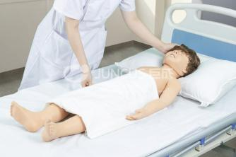
13 | 儿童腰穿模型 | 模拟儿童腰椎解剖，用于腰穿定位与穿刺训练 | 1套 | 1. 该模拟人为5岁大儿童，全身皮肤柔韧、手感真实、触有弹性。 ▲2. 体内为完整的全身骨骼仿生结构，体现各部位真实的骨性标志。 3. 全身内部骨骼各部位关节灵活，可摆放儿童腰椎穿刺术的各种所需体位。 4. 需将模拟人摆放成腰椎穿刺体位，否则无法进行腰椎穿刺。 5. 腰椎穿刺手感真实，解剖结构精确，包含皮肤、皮下脂肪、棘上韧带、棘间韧带、黄韧带、硬脊膜、蛛网膜，突破黄韧带有明显的落空感，继续进针当刺破硬脊膜和蛛网膜时，出现第二次落空感，穿刺成功后将有模拟脑脊液流出，全程模拟临床腰椎穿刺真实情节。
14 | 儿童生长发育模型 | 模拟儿童生长发育，用于身高体重等测量训练 | 1套 | 模拟男性新生儿1套2人，婴儿外形和解剖结构完整，膝关节和踝关节的活动灵活，设计不同生长指标、头颈部姿势错误提示等，适用于新生儿发育指标测量训练。 ▲1.模型共有2种不同生长指标的新生儿仿真模型，此2种模型人为1套，并配有带身高测量托盘的体重秤，供学生训练与考核用。全身具有柔韧的仿真皮肤，皮下与肌肉组织，手感真实，触有弹性。 2.上述2种新生儿模型（均为男孩儿）其身高分别为：46.5CM、50CM；头围分别为：31CM、34CM；体重分别为：2.3KG、3.3KG。 3.身长测量：新生儿仿真模型的膝关节及踝关节可自由活动，在自然状态下腿部呈弯曲状态，在测量新生儿身长时，操作者可拉直新生儿的膝关节，并且可推直新生儿的脚，使之与腿部呈90度角。 ▲4.该仿真模型的内部有电路，当操作者在测量新生儿过程中，如出现未及时托住颈部使新生儿头部明显后仰，红灯亮。 | 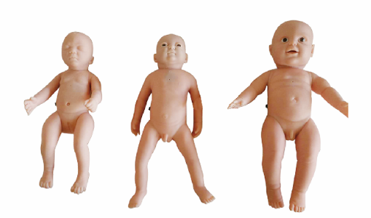
15 | 后穹隆穿刺模型 | 模拟盆腔解剖，用于后穹窿穿刺实操训练 | 1套 | 1. 模型为成年女性腹部、盆部及大腿上1/3半身模拟人，为固定的“膀胱截石位”。 2. 模型外观逼真美观、设计合理、皮肤弹性柔软仿真度高，材料环保耐用。 3. 模型解剖结构准确，有完整的大阴唇、小阴唇、阴蒂、阴道、宫颈、宫体等结构。 4. 会阴部皮肤、软组织及阴道材质柔软仿真效果好，可放置阴道窥器。 5. 有仿真的宫颈，可用宫颈钳钳夹宫颈后唇暴露阴道后穹窿。 6. 穿刺针穿过阴道后壁有落空感。 7. 按操作标准穿刺成功后可抽出血性模拟积液；若误入直肠，则抽出淡黄色液体。 | 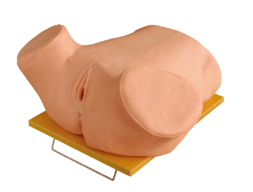
16 | 骨髓穿刺模型 | 模拟成人骨骼结构，用于骨髓穿刺技能训练 | 1套 | 1. 仿真标准化病人取平卧位，质地柔软，触感真实，外观形象逼真。 2. 解剖标志准确：胸骨柄上缘、髂前上棘等可明显触知，便于穿刺定位。 3. 可行髂前上棘穿刺术、胸骨柄穿刺术，刺透模拟骨髓腔有明显落空感，并可抽取骨髓。 注：模拟骨髓腔更换方便，供应耗材。
17 | 胸腔穿刺模型 | 模拟胸腔结构，用于胸腔穿刺技能训练 | 1套 | 1. 仿真标准化病人反向坐于靠背椅上，双臂平置，形象逼真。 2. 体表标志明显，解剖位置准确，肩胛骨、肋骨、肋间隙、脊柱棘突容易触摸。叩诊双侧背部实音区，确定穿刺部位。 3. 穿刺部位：双侧肩胛下角线、腋中线、腋后线，均可实施胸腔穿刺，充分发挥仿真病人的使用价值。 4. 性能优异的高弹性材质，其超强的回缩能力，有效延长了产品的使用寿命。 5. 电子监测：穿刺针要求沿下位肋骨的上缘垂直刺入，穿刺错误有语言提示。 注：皮肤和各种穿刺囊腔均可更换，供应耗材。 ▲6.配套胸腔穿刺术技能培训项目基本操作标准流程教学系统，学生可通过移动终端扫描配套软件进行下载，进行实时学习，教学内容为三维动画视频形式展示，至少包括：解剖结构介绍和胸腔穿刺层次，可采用胸腔穿刺术进行诊断或治疗的疾病或情况，不适宜采用或禁止采用胸腔穿刺术进行诊断或治疗的疾病或情况，术前准备，展示用物，穿刺点定位展示，胸腔穿刺术常用的穿刺点，胸腔穿刺过程，穿刺后操作，穿刺后注意事项等。（提供软件界面截图） | 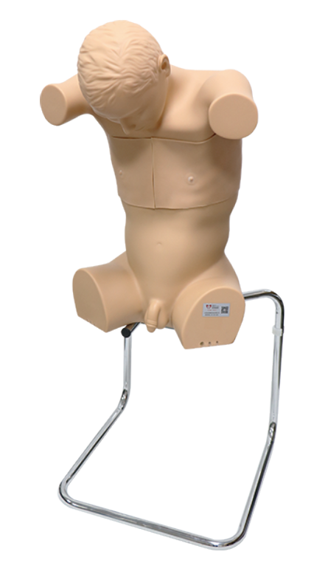 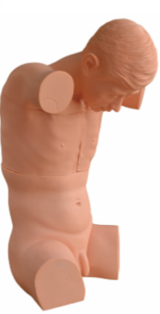
18 | 腹部穿刺模型 | 模拟腹腔结构，用于腹腔穿刺技能训练 | 1套 | 1. 仿真标准化病人形象逼真，质地柔软，触感真实。 2. 体表标志明显：肋弓下缘、尖突、腹直肌、脐、腹股沟、髂前上棘、髂嵴，均可明显触知。 3. 仿真病人可取左、右侧卧位，行腹部移动性浊音叩诊训练。 4. 仿真病人可取斜坡卧位或左侧卧位，行腹腔穿刺术。 5. 穿刺有明显落空感，可抽出模拟腹腔积液。 6. 可进行髂骨骨髓穿刺术。 注：皮肤和各种穿刺囊腔均可更换，供应耗材。
19 | 腰部穿刺模型 | 模拟腰部结构，用于腰部穿刺技能训练 | 1套 | 一、仿真标准化病人取侧卧位，背部与床面垂直，头向前胸弯曲，双膝向腹部屈曲，躯干呈弓状。 腰部可以活动，操作者需一手挽仿真病人头部，另一手挽双下肢腘窝处抱紧，使脊柱尽量后凸增宽椎间隙，才能完成穿刺。 二、腰部组织结构准确、体表标志明显：有完整的1～5腰椎（椎体、椎弓板、棘突）、骶骨、骶裂孔、骶角、棘上韧带、棘间韧带、黄韧带、硬脊膜与珠网膜，以及由上述组织形成的珠网膜下腔、硬膜外腔、骶管；髂后上棘、髂嵴、胸椎棘突、腰椎棘突可真实触知。 三、可行以下各种操作：腰麻、腰椎穿刺、硬膜外阻滞、尾神经阻滞、骶神经阻滞、腰交感神经阻滞。 ㈠腰椎穿刺模拟真实：当穿刺针抵达模拟黄韧带，阻力增大有韧性感。 ㈡突破黄韧带有明显的落空感，即进入硬脊膜外腔，有负压呈现(这时推注麻醉药液即为硬脊膜外麻醉)。 ㈢继续进针将刺破硬脊膜和珠网膜，出现第二次落空感，即进入珠网膜下腔，将有模拟脑脊液流出，全程模拟临床腰椎穿刺真实情节。 注：皮肤和模拟脊髓腔均可更换，供应耗材。 ▲四、配套腰椎穿刺术技能培训项目基本操作标准流程教学系统，学生可通过移动终端扫描配套软件进行下载，进行实时学习，教学内容为三维动画视频形式展示，至少包括有解剖结构介绍和腰椎穿刺层次，可采用腰椎穿刺术进行诊断或治疗的疾病或情况，不适宜采用或禁止采用腰椎穿刺术进行诊断或治疗的 疾病或情况，腰椎穿刺术前，展示用物，腰椎穿刺点定位，常用的穿刺点，腰椎穿刺过程，穿刺后操作、穿刺后注意事项。 （提供软件截图） | 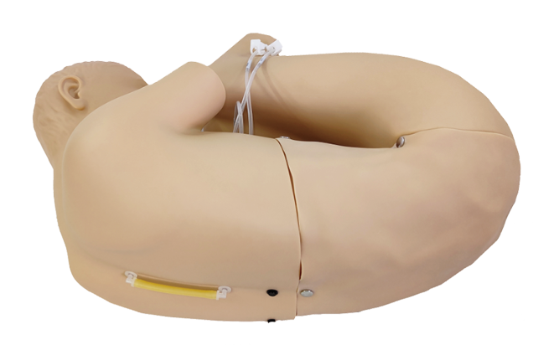 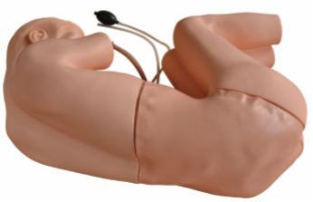
20 | 小儿头皮静脉穿刺模拟人 | 用于新生儿头皮静脉穿刺教学、培训与技能考核。 | 2套 | ▲1.仿真模拟足月新生儿，外形逼真，全身皮肤柔软，具有仿真骨骼结构，四肢关节灵活，体表标志清楚，触感真实，可更换头皮穿刺模块耗材。 2.新生儿头部由较完整的头皮静脉系统，头皮和血管的材质柔韧、耐针刺。皮下血管隐约可见。 3.可进行静脉输液、采血和注射给药。 4.配置电子血液循环模拟装置，可模拟静脉血管充盈，静脉穿刺有落空感并见回血。可逼真的完成静脉输液，输液滴数可控制。 | 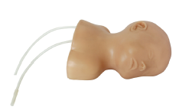
21 | 新生儿复苏模拟人 | 用于新生儿心肺复苏教学、培训及技能考核。 | 1套 | 1、模型可适配安卓平板电脑、手机APP，操作界面清晰友好，具有记忆储存功能，可全面的反映心肺复苏训练，考核，实战的过程，满足教学和临床训练考核要求 2、人体与适配机之间无线连接，无线通信可任意配对，实时无线连接，自动适配对应的ID，40台模型同时工作不干扰；人体内置大容量锂电池，饱和充电可连续工作8小时 3、可进行口对口，面罩对口的通气方式，在吹气时清楚显示胸部起伏情况 4、手捏球模拟婴儿肱动脉搏动 5、支持三种操作方式：可进行CPR训练、模拟考核和实战考核 方式一：CPR训练，自行设定操作时间、操作频率、按压吹气次数、按压吹气比例、循环次数 方式二：模拟考核，在设定的时间范围内，根据2020国际心肺复苏标准，按压和吹气30：2的比例，正确按压30次，正确吹气2次，为一个正确的循环，完成5个循环操作 方式三：实战考核，在设定的时间范围内，根据2020年国际心肺复苏标准，按压和吹气30：2的比例，完成5个循环操作 6、语音提示：音量调节，开启和关闭语音准确提示具体操作的原因 7、监测反馈，适配机实时反馈胸外按压位置、操作实时频率及深度；人工呼吸的吹气量等关键性指标 8、实时动态显示按压正确错误次数、吹气正确错误次数。整个过程环形进度条动态显示 9、可设置包含，时长、循环次数、分值比例，成绩范围等参数 10、考核权重比的可调 | 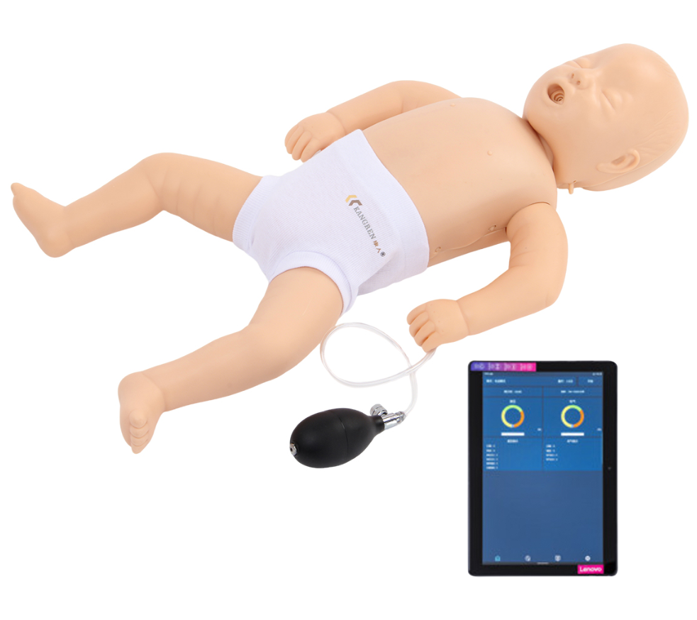
22 | 智能婴儿（男/女） | 用于学生教学 | 1套 | 仿真男性/女性婴儿，可设定不同场景以满足对宝宝的不同护理需求 | 